АП+Прайс
 |  | АДРЕСНАЯ ПРОГРАММА И ПРАЙС

 |  | ПОДОЛЬСК НОВОСТРОЙКИ

РАЙОН
 | Количество стендов | Микрорайон | Кол-во стендов | Цена А5 за 1стенд | Стоимость А5 за Микр | Цена А4 за 1стенд | Стоимость А4 за Микр | Цена А3 за 1стенд | Стоимость А3 за Микр | Дата начала РК (период 1мес) | Рекламный носитель
ПОДОЛЬСК НОВОСТРОЙКИ | 195 | Подольск 1МКР (Подольские просторы) | 53 | 250.00 | 13,250.00 | 390.00 | 20,670.00 | 660.00 | 34,980.00 | с 12 числа | Закрытый стенд в лифте
Подольск 1МКР (Подольские просторы) | 53 | Подольск 2МКР (р-н Кузнечики) | 60 | 250.00 | 15,000.00 | 390.00 | 23,400.00 | 660.00 | 39,600.00 | с 12 числа | Закрытый стенд в лифте
43 Армии 17а | 10 | Подольск 3МКР (р-н Кузнечики) | 82 | 250.00 | 20,500.00 | 390.00 | 31,980.00 | 660.00 | 54,120.00 | с 12 числа | Закрытый стенд в лифте
43 Армии 23 | 18 | Итог | 195 |  | 48,750.00 |  | 76,050.00 |  | 128,700.00
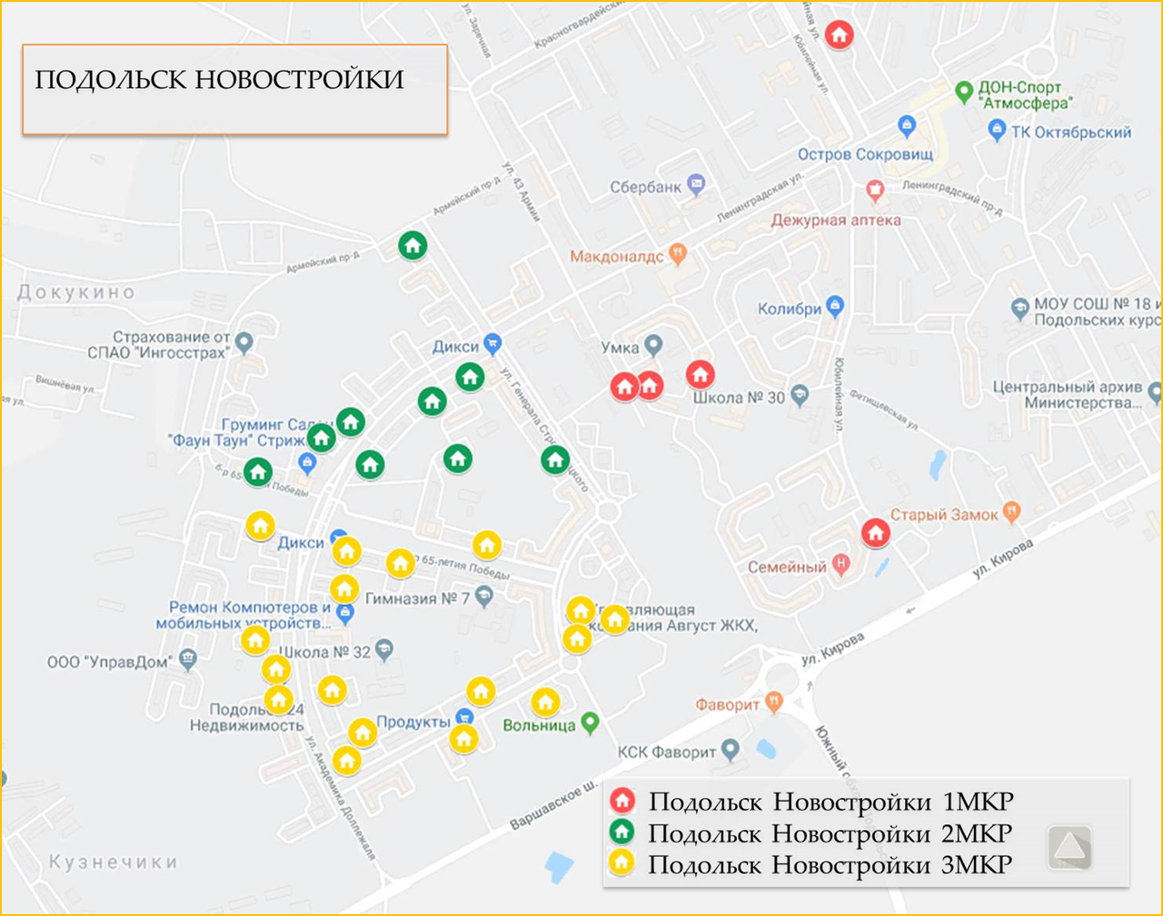
Юбилейная 1 к1 | 11
Юбилейная 1 к2 | 10
Юбилейная 26 | 4
Подольск 2МКР (р-н Кузнечики) | 60
Академика Доллежаля 13 | 4
Академика Доллежаля 18 | 6
Академика Доллежаля 19 | 4
Академика Доллежаля 22 | 6
Академика Доллежаля, 7 к2 | 6
Бульвар 65-летия Победы 14 | 8
Бульвар 65-летия Победы 6 | 6
Генерала Стрельбицкого 13 | 10
Генерала Стрельбицкого 5 | 10
Подольск 3МКР (р-н Кузнечики) | 82
Академика Доллежаля 21 | 8
Академика Доллежаля 24 | 4
Академика Доллежаля 30 | 6
Академика Доллежаля 34 | 6
Бульвар 65-летия Победы 5 к2 | 3
Бульвар 65-летия Победы 7 к1 | 3
Генерала Варенникова 3 | 3
Генерала Смирнова 10 | 12
Генерала Смирнова 16 | 6
Генерала Смирнова 18 | 3
Генерала Смирнова 2 | 3
Генерала Смирнова 3 | 10
Генерала Смирнова 4 | 3
Генерала Смирнова 7 | 12
Общий итог | 195

